상품제안서
모나미 오클락 3+1멀티펜 (0.7) | 상품코드: F07442

 |  |  |  |  |  |  | 02-412-0044 | www.easy1.co.kr
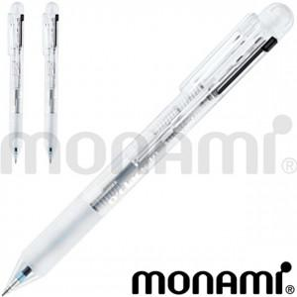

【상세/제작정보】 | 가볍고 부드러운 터치감의 노크식 볼펜

【인쇄/포장옵션】 | 실크 / OPP(비닐)

【공급단가】 | 수량 | 100~ | 300~ | 500~ | 1,000~ | 3,000~
*VAT별도 | 단가 | 4,810원 | 4,530원 | 4,360원 | 4,180원 | 4,080원

【상품 URL】 | http://www.easy1.co.kr/src/goods_detail.php?gdno=7442

